Illustration1_comp
I. Bilan des demandes de nuitées
Retour Sommaire

Nombre de personnes ayant contacté le 115 pour être hébergées en urgence et de nuitées sollicitées pour 1 000 habitants, par département de Provence-Alpes-Côte d’Azur

 | Personnes ayant sollicité le 115 | Nuitées réalisées | Nuitées non pourvues
Alpes-de-Haute-Provence | 4.4 | 116.7 | 4.3
Hautes-Alpes | 8.0 | 491.9 | 10.9
Alpes-Maritimes | 6.7 | 346.1 | 15.6
Bouches-du-Rhône | 9.5 | 748.7 | 24.1
Var | 5.1 | 122.0 | 14.7
Vaucluse | 8.0 | 164.1 | 17.9
Provence-Alpes-Côte d'Azur | 7.3 | 436.3 | 18.6 | 7.3
Note de lecture : en Provence-Alpes-Côte d'Azur, en 2023, pour 1 000 habitants, 7 personnes ont contacté le 115, 436 nuitées ont été réalisées, et 19 nuitées n'ont pas été pourvues.

Sources : Dihal, Système d'information des SIAO ; Insee, Recencement de la population - Traitements : Dreets Paca, Sese

Nombre de personnes ayant contacté le 115 pour être hébergées en urgence et de nuitées sollicitées pour 1 000 habitants

Sources : Dihal, Système d'information des SIAO ; Insee, Recencement de la population - Traitements : Dreets Paca, Sese

Illustration2
I. Bilan des demandes de nuitées
Retour Sommaire

Nuitées sollicitées et personnes ayant sollicité le 115 par mois de 2023, en Provence-Alpes-Côte d'Azur (en nombre)
 | Janvier | Février | Mars | Avril | Mai | Juin | Juillet | Août | Septembre | Octobre | Novembre | Décembre
Nuitées sollicitées | 189,720 | 178,050 | 201,100 | 199,410 | 205,800 | 196,870 | 202,010 | 197,690 | 191,060 | 197,910 | 184,940 | 187,630
Personnes ayant sollicité le 115 | 9,750 | 9,380 | 10,160 | 10,110 | 10,390 | 10,100 | 10,340 | 10,020 | 10,220 | 10,600 | 10,010 | 9,500
Note de lecture : en Provence-Alpes-Côte d'Azur, 189 720 nuitées ont été sollicitées en janvier 2023, cela concerne 9 750 personnes différentes (une même personne peut avoir sollicité le 115 à un autre mois de l'année)
Source : Dihal, Système d'information des SIAO - Traitements : Dreets Paca, Sese

Nuitées sollicitées par mois de 2023, en Provence-Alpes-Côte d'Azur (en nombre)

Note de lecture : en Provence-Alpes-Côte d'Azur, au mois de février 2023, 178 050 nuitées ont été sollicitées.
Source : Dihal, Système d'information des SIAO - Traitements : Dreets Paca, Sese

Illustration6_comp1
II. Les caractéristiques des personnes ayant demandé à être hébergées en urgence, en Provence-Alpes-Côte d’Azur
Retour Sommaire

Pyramide des âges des personnes ayant sollicité le 115 en 2023, en Provence-Alpes-Côte d'Azur
 | Hommes | Femmes
 | 651 | -579
 | 478 | -395
 | 433 | -310
 | 442 | -369
 | 368 | -329
 | 327 | -277
 | 285 | -272
 | 282 | -268
 | 267 | -222
 | 246 | -201
 | 208 | -211
 | 192 | -203
 | 201 | -154
 | 211 | -187
 | 198 | -169
 | 247 | -171
 | 265 | -171
 | 217 | -149
 | 384 | -344
 | 363 | -365
 | 465 | -370
 | 457 | -384
 | 461 | -346
 | 504 | -360
 | 531 | -340
 | 480 | -375
 | 437 | -347
 | 474 | -357
 | 484 | -352
 | 478 | -324
 | 500 | -376
 | 466 | -312
 | 422 | -300
 | 426 | -297
 | 442 | -303
 | 403 | -308
 | 382 | -297
 | 450 | -294
 | 436 | -294
 | 381 | -275
 | 395 | -244
 | 346 | -253
 | 338 | -233
 | 364 | -248
 | 302 | -203
 | 255 | -180
 | 290 | -173
 | 266 | -142
 | 264 | -153
 | 243 | -150
...

Note de lecture : en Provence-Alpes-Côte d'Azur, en 2023, 395 filles et 478 garçons sont âgés d'un an.
Source : Dihal, Système d'information des SIAO - Traitements : Dreets Paca, Sese

Alpes-de-Haute-Provence
IV. Les caractéristiques des personnes ayant demandé à être hébergées en urgence dans les départements
Retour Sommaire

Personnes ayant contacté le 115 pour être hébergées en urgence en 2023, (en nombre)
 | Alpes-de-Haute-Provence | Provence-Alpes-Côte d'Azur
Personnes ayant sollicité le 115 | 730 | 37,590
Ménages ayant sollicité le 115 | 540 | 23,570
Note de lecture : dans les Alpes-de-Haute-Provence, en 2023, 730 personnes ont contacté le 115 pour être hébergées.
Source : Dihal, Système d'information des SIAO - Traitements : Dreets Paca, Sese

Personnes ayant sollicité le 115 et nuitées sollicitées par mois de 2023, dans les Alpes-de-Haute-Provence (en nombre)
 | Janvier | Février | Mars | Avril | Mai | Juin | Juillet | Aout | Septembre | Octobre | Novembre | Décembre
Personnes ayant sollicité le 115 | 120 | 120 | 120 | 130 | 130 | 100 | 120 | 130 | 110 | 110 | 130 | 120
Nuitées sollicitées | 1,490 | 1,700 | 1,830 | 1,820 | 1,670 | 1,470 | 1,490 | 1,590 | 1,630 | 1,810 | 1,830 | 1,760
Note de lecture : dans les Alpes-de-Haute-Provence, au mois de janvier 2023, 1 490 nuitées ont été sollicitées par 120 personnes (une même personne peut avoir sollicité le 115 à un autre mois de l'année).
Source : Dihal, Système d'information des SIAO - Traitements : Dreets Paca, Sese
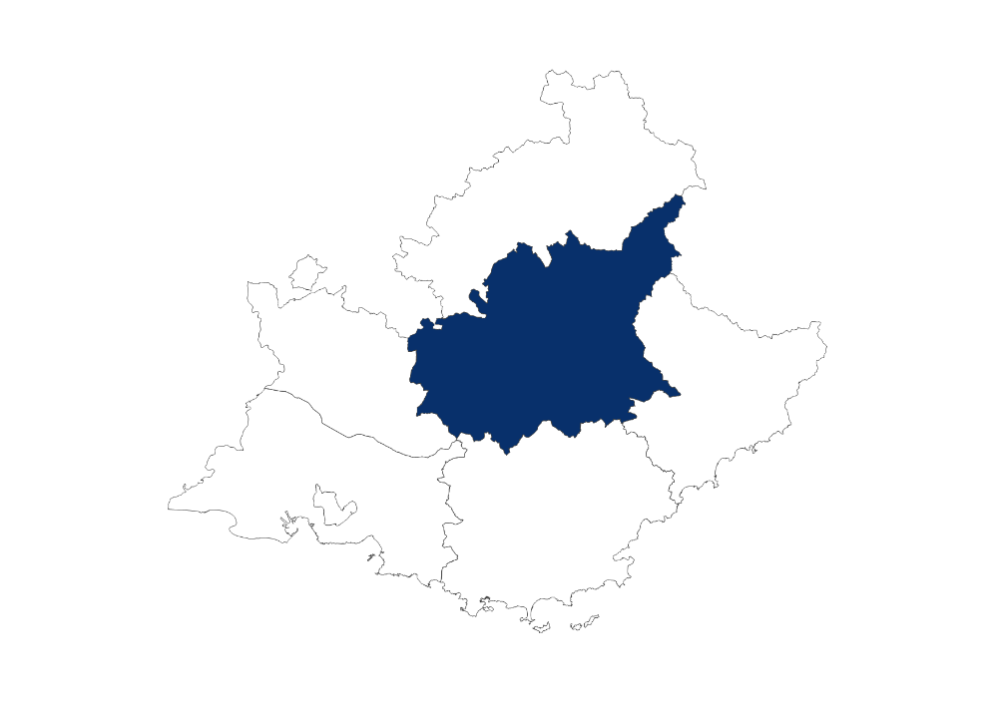
Nuitées sollicitées par mois de 2023, dans les Alpes-de-Haute-Provence (en nombre)

20 080 nuitées sollicitées en 2023

Note de lecture : dans les Alpes-de-Haute-Provence, au mois de janvier 2023, 1 490 nuitées ont été sollicitées.
Source : Dihal, Système d'information des SIAO - Traitements : Dreets Paca, Sese

Alpes-de-Haute-Provence
730 personnes ayant sollicité le 115
62 % de primo demandeurs
62 % d’hommes
59 % de personnes seules
47 % dont le motif est à la rue
18 % dont le motif est victimes de violences conjugales
440 personnes hébergées
72 % en structure d'hébergement d'urgence
une durée moyenne de 44 jours
une durée médiane de 8 jours
Répartition des personnes ayant sollicité le 115 selon leurs caractéristiques en 2023 (en %)
 | Alpes-de-Haute-Provence | Provence-Alpes-Côte d'Azur
Personnes ayant sollicité le 115 (en nombre) | 730 | 37,590
Sexe
Femmes | 38.5 | 41.8
Hommes | 61.5 | 58.2
Âge au moment de la demande
Moins de 3 ans | 5.5 | 7.7
De 3 à 17 ans | 13.0 | 19.7
De 18 à 24 ans | 19.3 | 15.3
De 25 à 54 ans | 36.7 | 49.3
De 55 à 64 ans | 18.1 | 5.0
65 ans ou plus | 7.5 | 2.9
Type de ménage
Hommes seuls | 44.5 | 33.2
Femmes seules | 14.2 | 12.2
Familles monoparentales | 21.6 | 22.5
Adultes avec enfant(s) | 9.3 | 24.3
Adultes sans enfant | 9.6 | 6.8
Mineurs non accompagnés | 0.8 | 0.9
Motif de la demande*
Dort dans la rue | 47.4 | 67.3
Violences familiales-conjugales | 18.4 | 8.7
Fin d'hébergement chez des tiers | 17.5 | 9.1
Absence de ressources | 8.2 | 17.0
Séparation ou rupture des liens familiaux | 6.8 | 2.7
Sortie d'hébergement | 6.3 | 7.7
Fin d'hospitalisation | 3.6 | 1.9
Arrivée en France | 1.9 | 8.5
Expulsion locative | 1.6 | 5.1
Sortie dispositif asile | 1.0 | 1.5
Départ du département initial | 0.3 | 3.8
Expulsion squat | 0.0 | 1.8
Autres** | 16.4 | 24.5
*Une personne peut avoir cité plusieurs motifs de demande correspondant à chaque demande faite auprès du Siao, ainsi le total dépasse 100 %

**Fin d'hospitalisation, évacuation de camp/bidonville, logement insalubre, sortie de détention, logement repris par le propriétaire, fin de PEC MHL (Mission hébergement logement), fin de prise en charge ASE, fin de prise en charge Conseil Général, inadaptation du logement, risque d'expulsion locative, sortie de Logement accompagné, regroupement familial, rapprochement du lieu de travail, autres

Note de lecture : dans les Alpes-de-Haute-Provence, en 2023, 730 personnes ont contacté le 115, dont 44,5 % d'hommes seuls.
Source : Dihal, Système d'information des SIAO - Traitements : Dreets Paca, Sese

Répartition des personnes hébergées selon le type d'hébergement et la durée de séjour en 2023 (en %)
 | Alpes-de-Haute-Provence | Provence-Alpes-Côte d'Azur
Personnes hébergées (en nombre) | 440 | 19,870
Type d'hébergement
En structure HU* seulement | 72.2 | 46.0
A l'hôtel seulement | 15.6 | 45.1
En structure HU et hôtel | 12.2 | 8.9
Durée de séjour
Un jour | 25.1 | 13.0
De deux à trois jours | 11.3 | 7.7
De quatre à dix jours | 19.7 | 9.8
De onze jours à moins d'un mois | 15.4 | 12.8
D'un à moins de trois mois | 11.1 | 16.4
De trois à moins de six mois | 10.4 | 13.3
De six mois à moins d'un an | 5.7 | 17.3
Un an | 1.4 | 9.5
Durée de séjour moyenne (en jours) | 43.8 | 112.6
Durée de séjour médiane (en jours) | 8.0 | 48.0
*HU : hébergement d'urgence
Note de lecture : dans les Alpes-de-Haute-Provence, en 2023, 440 personnes ont été hébergées, dont 72,2 % en structure HU seulement.
Source : Dihal, Système d'information des SIAO - Traitements : Dreets Paca, Sese

Hautes-Alpes
IV. Les caractéristiques des personnes ayant demandé à être hébergées en urgence dans les départements
Retour Sommaire

Personnes ayant contacté le 115 pour être hébergées en urgence en 2023, (en nombre)
 | Hautes-Alpes | Provence-Alpes-Côte d'Azur
Personnes ayant sollicité le 115 | 1,120 | 37,590
Ménages ayant sollicité le 115 | 750 | 23,570
Note de lecture : dans les Hautes-Alpes, en 2023, 1 120 personnes ont contacté le 115 pour être hébergées.
Source : Dihal, Système d'information des SIAO - Traitements : Dreets Paca, Sese

Personnes ayant sollicité le 115 et nuitées sollicitées par mois de 2023, dans les Hautes-Alpes (en nombre)
 | Janvier | Février | Mars | Avril | Mai | Juin | Juillet | Aout | Septembre | Octobre | Novembre | Décembre
Personnes ayant sollicité le 115 | 300 | 270 | 280 | 270 | 290 | 260 | 277 | 300 | 360 | 310 | 300 | 260
Nuitées sollicitées | 6,330 | 5,300 | 5,920 | 5,820 | 5,850 | 5,960 | 6,210 | 6,250 | 5,860 | 6,130 | 5,810 | 5,470
Note de lecture : dans les Hautes-Alpes, au mois de janvier 2023, 6 330 nuitées ont été sollicitées par 300 personnes (une même personne peut avoir sollicité le 115 à un autre mois de l'année).
Source : Dihal, Système d'information des SIAO - Traitements : Dreets Paca, Sese

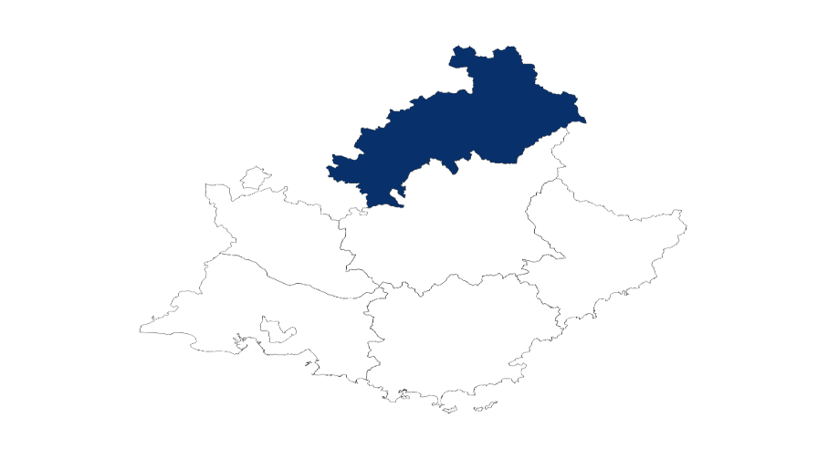
Nuitées sollicitées par mois de 2023, dans les Hautes-Alpes (en nombre)

70 890 nuitées sollicitées

Note de lecture : dans les Hautes-Alpes, au mois de janvier 2023, 6 330 nuitées ont été sollicitées.
Source : Dihal, Système d'information des SIAO - Traitements : Dreets Paca, Sese

Hautes-Alpes
1 120 personnes ayant sollicité le 115
65 % d’hommes
49 % de personnes seules
39 % dont le motif est à la rue
13 % dont le motif est l’arrivée en France
510 personnes hébergées
59 % en structure d'hébergement d'urgence
une durée moyenne de 135 jours
une durée médiane de 65 jours
Répartition des personnes ayant sollicité le 115 selon leurs caractéristiques en 2023 (en %)
 | Hautes-Alpes | Provence-Alpes-Côte d'Azur
Personnes ayant sollicité le 115 (en nombre) | 1,120 | 37,590
Sexe
Femmes | 34.7 | 41.8
Hommes | 65.3 | 58.2
Âge au moment de la demande
Moins de 3 ans | 9.9 | 7.7
De 3 à 17 ans | 16.7 | 19.7
De 18 à 24 ans | 16.7 | 15.3
De 25 à 54 ans | 47.7 | 49.3
De 55 à 64 ans | 6.1 | 5.0
65 ans ou plus | 2.8 | 2.9
Type de ménage
Hommes seuls | 38.3 | 33.2
Femmes seules | 11.0 | 12.2
Familles monoparentales | 15.0 | 22.5
Adultes avec enfant(s) | 20.7 | 24.3
Adultes sans enfant | 13.4 | 6.8
Mineurs non accompagnés | 1.6 | 0.9
Motif de la demande *
Dort dans la rue | 39.2 | 67.3
Arrivée en France | 13.4 | 8.5
Fin d'hébergement chez des tiers | 11.9 | 9.1
Violences familiales-conjugales | 10.4 | 8.7
Séparation ou rupture des liens familiaux | 6.2 | 2.7
Départ du département initial | 4.2 | 3.8
Absence de ressources | 4.0 | 17.0
Sortie dispositif asile | 2.8 | 1.5
Fin d'hospitalisation | 2.7 | 1.9
Sortie d'hébergement | 2.2 | 7.7
Expulsion locative | 1.5 | 5.1
Expulsion squat | 0.6 | 1.8
Autres** | 19.6 | 24.5
*Une personne peut avoir cité plusieurs motifs de demande correspondant à chaque demande faite auprès du Siao, ainsi le total dépasse 100 %

**Fin d'hospitalisation, évacuation de camp/bidonville, logement insalubre, sortie de détention, logement repris par le propriétaire, fin de PEC MHL (Mission hébergement logement), fin de prise en charge ASE, fin de prise en charge Conseil Général, inadaptation du logement, risque d'expulsion locative, sortie de Logement accompagné, regroupement familial, rapprochement du lieu de travail, autres

Note de lecture : dans les Hautes-Alpes, en 2023, 1 120 personnes ont contacté le 115, dont 38,3 % d'hommes seuls.
Source : Dihal, Système d'information des SIAO - Traitements : Dreets Paca, Sese

Répartition des personnes hébergées selon le type d'hébergement et la durée de séjour en 2023 (en %)
 | Hautes-Alpes | Provence-Alpes-Côte d'Azur
Personnes hébergées (en nombre) | 510 | 19,870
Type d'hébergement
En structure HU* seulement | 59.1 | 46.0
A l'hotel seulement | 33.3 | 45.1
En structure HU et hotel | 7.6 | 8.9
Durée de séjour
Un jour | 11.7 | 13.0
De deux à trois jours | 6.0 | 7.7
De quatre à dix jours | 11.5 | 9.8
De onze jours à moins d'un mois | 10.5 | 12.8
D'un à moins de trois mois | 15.6 | 16.4
De trois à moins de six mois | 11.1 | 13.3
De six mois à moins d'un an | 15.8 | 17.3
Un an | 17.9 | 9.5
Durée de séjour moyenne (en jours) | 134.9 | 112.6
Durée de séjour médiane (en jours) | 64.5 | 48.0
*HU : hébergement d'urgence
Note de lecture : dans les Hautes-Alpes, en 2023, 510 personnes ont été hébergées, dont 59,1 % en structure HU seulement.
Source : Dihal, Système d'information des SIAO; traitements : Dreets Provence-Alpes-Côte d'azur

Alpes-Maritimes
IV. Les caractéristiques des personnes ayant demandé à être hébergées en urgence dans les départements
Retour Sommaire

Personnes ayant contacté le 115 pour être hébergées en urgence en 2023, (en nombre)
 | Alpes-Maritimes | Provence-Alpes-Côte d'Azur
Personnes ayant sollicité le 115 | 7,430 | 37,590
Ménages ayant sollicité le 115 | 4,200 | 23,570
Note de lecture : dans les Alpes-Maritimes, en 2023, 7 430 personnes ont contacté le 115 pour être hébergées.
Source : Dihal, Système d'information des SIAO - Traitements : Dreets Paca, Sese

Personnes ayant sollicité le 115 et nuitées sollicitées par mois de 2023, dans les Alpes-Maritimes (en nombre)
 | Janvier | Février | Mars | Avril | Mai | Juin | Juillet | Aout | Septembre | Octobre | Novembre | Décembre
Personnes ayant sollicité le 115 | 1,670 | 1,740 | 1,940 | 1,850 | 1,840 | 1,720 | 1,680 | 1,540 | 1,680 | 1,930 | 1,980 | 1,980
Nuitées sollicitées | 34,700 | 32,890 | 37,490 | 36,700 | 37,160 | 33,990 | 30,800 | 28,520 | 27,940 | 32,620 | 31,640 | 34,980
Note de lecture : dans les Alpes-Maritimes, au mois de janvier 2023, 34 700 nuitées ont été sollicitées par 1 670 personnes (une même personne peut avoir sollicité le 115 à un autre mois de l'année).
Source : Dihal, Système d'information des SIAO - Traitements : Dreets Paca, Sese

Nuitées sollicitées par mois de 2023, dans les Alpes-de-Haute-Provence (en nombre)
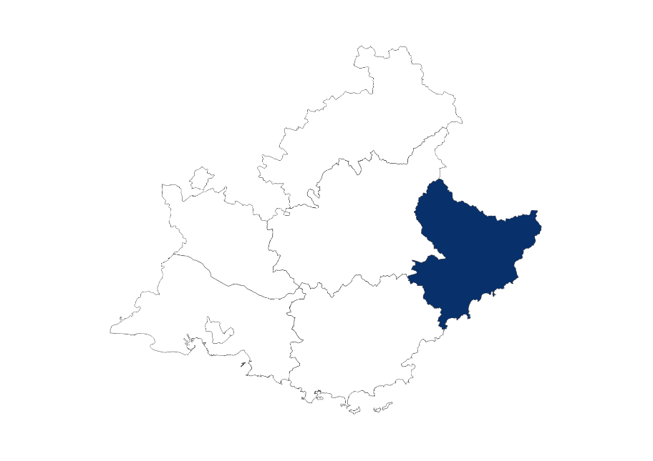

399 370 nuitées sollicitées

Note de lecture : dans les Alpes-Maritimes, au mois de janvier 2023, 34 700 nuitées ont été sollicitées.
Source : Dihal, Système d'information des SIAO - Traitements : Dreets Paca, Sese

Alpes-Maritimes
7 430 personnes ayant sollicité le 115
29 % de familles monoparentales
29 % d’adultes avec enfant(s)
74 % dont le motif est à la rue
3 100 personnes hébergées
51,1 % en hôtel
une durée moyenne de 123 jours
une durée médiane de 89 jours
Répartition des personnes ayant sollicité le 115 selon leurs caractéristiques en 2023 (en %)
 | Alpes-Maritimes | Provence-Alpes-Côte d'Azur
Personnes ayant sollicité le 115 (en nombre) | 7,430 | 37,590
Sexe
Femmes | 48.0 | 41.8
Hommes | 52.0 | 58.2
Âge au moment de la demande
Moins de 3 ans | 9.4 | 7.7
De 3 à 17 ans | 23.3 | 19.7
De 18 à 24 ans | 13.1 | 15.3
De 25 à 54 ans | 46.9 | 49.3
De 55 à 64 ans | 4.6 | 5.0
65 ans ou plus | 2.7 | 2.9
Type de ménage
Hommes seuls | 24.0 | 33.2
Femmes seules | 11.9 | 12.2
Familles monoparentales | 29.2 | 22.5
Adultes avec enfant(s) | 29.1 | 24.3
Adultes sans enfant | 5.6 | 6.8
Mineurs non accompagnés | 0.2 | 0.9
Motif de la demande *
Dort dans la rue | 74.0 | 67.3
Arrivée en France | 13.3 | 8.5
Violences familiales-conjugales | 11.9 | 8.7
Fin d'hébergement chez des tiers | 7.7 | 9.1
Départ du département initial | 2.7 | 3.8
Expulsion locative | 2.2 | 5.1
Sortie d'hébergement | 1.9 | 7.7
Fin d'hospitalisation | 1.5 | 1.9
Séparation ou rupture des liens familiaux | 1.0 | 2.7
Sortie dispositif asile | 1.0 | 1.5
Expulsion squat | 0.9 | 1.8
Absence de ressources | 0.6 | 17.0
Autres** | 21.3 | 24.5
*Une personne peut avoir cité plusieurs motifs de demande correspondant à chaque demande faite auprès du Siao, ainsi le total dépasse 100 %

**Fin d'hospitalisation, évacuation de camp/bidonville, logement insalubre, sortie de détention, logement repris par le propriétaire, fin de PEC MHL (Mission hébergement logement), fin de prise en charge ASE, fin de prise en charge Conseil Général, inadaptation du logement, risque d'expulsion locative, sortie de Logement accompagné, regroupement familial, rapprochement du lieu de travail, autres

Note de lecture : dans les Alpes-Maritimes, en 2023, 7 430 personnes ont contacté le 115, dont 24 % d'hommes seuls.
Source : Dihal, Système d'information des SIAO - Traitements : Dreets Paca, Sese

Répartition des personnes hébergées selon le type d'hébergement et la durée de séjour en 2023 (en %)
 | Alpes-Maritimes | Provence-Alpes-Côte d'Azur
Personnes hébergées (en nombre) | 3,100 | 19,870
Type d'hébergement
En structure HU* seulement | 42.4 | 46.0
A l'hotel seulement | 51.1 | 45.1
En structure HU et hotel | 6.4 | 8.9
Durée de séjour
Un jour | 5.2 | 13.0
De deux à trois jours | 3.7 | 7.7
De quatre à dix jours | 7.9 | 9.8
De onze jours à moins d'un mois | 14.6 | 12.8
D'un à moins de trois mois | 19.4 | 16.4
De trois à moins de six mois | 19.3 | 13.3
De six mois à moins d'un an | 23.5 | 17.3
Un an | 6.3 | 9.5
Durée de séjour moyenne (en jours) | 123.1 | 112.6
Durée de séjour médiane (en jours) | 89.0 | 48.0
*HU : hébergement d'urgence
Note de lecture : dans les Alpes-Maritimes, en 2023, 3 100 personnes ont été hébergées, dont 42,4 % en structure HU seulement.
Source : Dihal, Système d'information des SIAO; traitements : Dreets Provence-Alpes-Côte d'azur

Bouches-du-Rhône
IV. Les caractéristiques des personnes ayant demandé à être hébergées en urgence dans les départements
Retour Sommaire

Personnes ayant contacté le 115 pour être hébergées en urgence en 2023, (en nombre)
 | Bouches-du-Rhône | Provence-Alpes-Côte d'Azur
Personnes ayant sollicité le 115 | 19,580 | 37,590
Ménages ayant sollicité le 115 | 11,880 | 23,570
Note de lecture : dans les Bouches-du-Rhône, en 2023, 19 580 personnes ont contacté le 115 pour être hébergées.
Source : Dihal, Système d'information des SIAO - Traitements : Dreets Paca, Sese

Personnes ayant sollicité le 115 et nuitées sollicitées par mois de 2023, dans les Bouches-du-Rhône (en nombre)
 | Janvier | Février | Mars | Avril | Mai | Juin | Juillet | Aout | Septembre | Octobre | Novembre | Décembre
Personnes ayant sollicité le 115 | 6,060 | 5,790 | 6,150 | 6,230 | 1,050 | 6,300 | 6,390 | 6,220 | 6,160 | 6,380 | 5,960 | 5,650
Nuitées sollicitées | 127,930 | 120,190 | 135,190 | 134,340 | 140,690 | 134,440 | 140,300 | 138,700 | 132,540 | 134,030 | 125,220 | 125,390
Note de lecture : dans les Bouches-du-Rhône, au mois de janvier 2023, 127 930 nuitées ont été sollicitées par 6 060 personnes (une même personne peut avoir sollicité le 115 à un autre mois de l'année).
Source : Dihal, Système d'information des SIAO - Traitements : Dreets Paca, Sese

Nuitées sollicitées par mois de 2023, dans les Bouches-du-Rhône (en nombre)
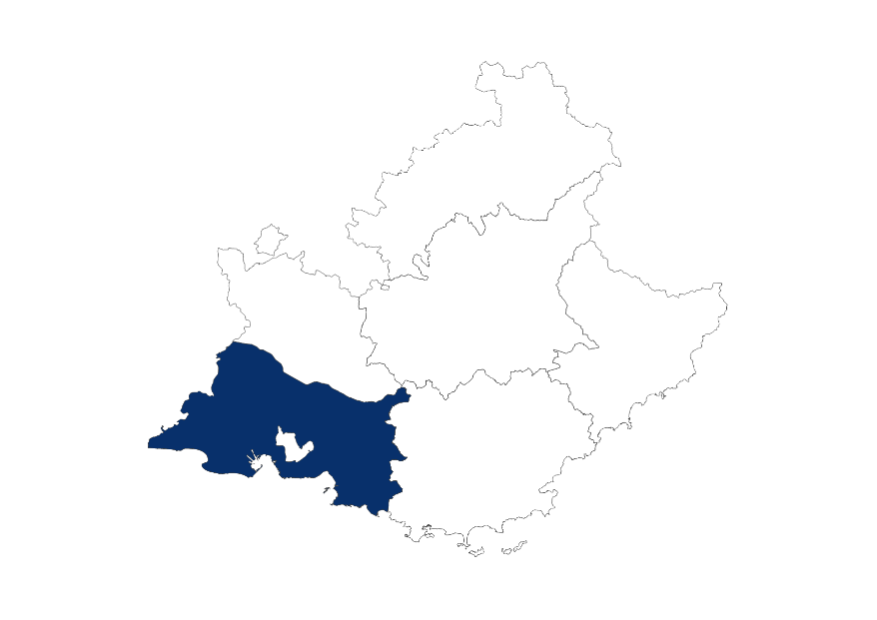

1 589 540 nuitées sollicitées

Note de lecture : dans les Bouches-du-Rhône, au mois de janvier 2023, 127 930 nuitées ont été sollicitées.
Source : Dihal, Système d'information des SIAO - Traitements : Dreets Paca, Sese

Bouches-du-Rhône
19 580 personnes ayant sollicité le 115
32 % d’hommes seuls
28 % d’adultes avec enfant(s)
69 % dont le motif est à la rue
28 % dont le motif est l’absence de ressources
10 930 personnes hébergées
48 % en structure d'hébergement d'urgence
une durée moyenne de 141 jours
une durée médiane de 83 jours
Répartition des personnes ayant sollicité le 115 selon leurs caractéristiques en 2023 (en %)
 | Bouches-du-Rhône | Provence-Alpes-Côte d'Azur
Personnes ayant sollicité le 115 (en nombre) | 19,580 | 37,590
Sexe
Femmes | 41.7 | 41.8
Hommes | 58.3 | 58.2
Âge au moment de la demande
Moins de 3 ans | 8.7 | 7.7
De 3 à 17 ans | 20.3 | 19.7
De 18 à 24 ans | 15.7 | 15.3
De 25 à 54 ans | 47.6 | 49.3
De 55 à 64 ans | 5.0 | 5.0
65 ans ou plus | 2.7 | 2.9
Type de ménage
Hommes seuls | 32.1 | 33.2
Femmes seules | 11.1 | 12.2
Familles monoparentales | 22.3 | 22.5
Adultes avec enfant(s) | 27.6 | 24.3
Adultes sans enfant | 5.9 | 6.8
Mineurs non accompagnés | 1.1 | 0.9
Motif de la demande *
Dort dans la rue | 68.5 | 67.3
Absence de ressources | 28.3 | 17.0
Fin d'hébergement chez des tiers | 7.9 | 9.1
Sortie d'hébergement | 7.5 | 7.7
Violences familiales-conjugales | 7.1 | 8.7
Arrivée en France | 6.3 | 8.5
Expulsion locative | 4.2 | 5.1
Expulsion squat | 2.4 | 1.8
Départ du département initial | 2.1 | 3.8
Séparation ou rupture des liens familiaux | 2.0 | 2.7
Fin d'hospitalisation | 1.5 | 1.9
Sortie dispositif asile | 1.5 | 1.5
Autres** | 28.3 | 24.5
*Une personne peut avoir cité plusieurs motifs de demande correspondant à chaque demande faite auprès du Siao, ainsi le total dépasse 100 %

**Fin d'hospitalisation, évacuation de camp/bidonville, logement insalubre, sortie de détention, logement repris par le propriétaire, fin de PEC MHL (Mission hébergement logement), fin de prise en charge ASE, fin de prise en charge Conseil Général, inadaptation du logement, risque d'expulsion locative, sortie de Logement accompagné, regroupement familial, rapprochement du lieu de travail, autres

Note de lecture : dans les Bouches-du-Rhône, en 2023, 19 580 personnes ont contacté le 115, dont 32,1 % d'hommes seuls.
Source : Dihal, Système d'information des SIAO - Traitements : Dreets Paca, Sese

Répartition des personnes hébergées selon le type d'hébergement et la durée de séjour en 2023 (en %)
 | Bouches-du-Rhône | Provence-Alpes-Côte d'Azur
Personnes hébergées (en nombre) | 10,930 | 19,870
Type d'hébergement
En structure HU* seulement | 47.8 | 46.0
A l'hotel seulement | 43.1 | 45.1
En structure HU et hotel | 9.0 | 8.9
Durée de séjour
Un jour | 10.0 | 13.0
De deux à trois jours | 5.4 | 7.7
De quatre à dix jours | 8.2 | 9.8
De onze jours à moins d'un mois | 11.8 | 12.8
D'un à moins de trois mois | 16.1 | 16.4
De trois à moins de six mois | 13.1 | 13.3
De six mois à moins d'un an | 21.4 | 17.3
Un an | 13.9 | 9.5
Durée de séjour moyenne (en jours) | 140.9 | 112.6
Durée de séjour médiane (en jours) | 83.0 | 48.0
*HU : hébergement d'urgence
Note de lecture : dans les Bouches-du-Rhône, en 2023, 10 930 personnes ont été hébergées, dont 47,8 % en structure HU seulement.
Source : Dihal, Système d'information des SIAO; traitements : Dreets Provence-Alpes-Côte d'azur

Var
IV. Les caractéristiques des personnes ayant demandé à être hébergées en urgence dans les départements
Retour Sommaire

Personnes ayant contacté le 115 pour être hébergées en urgence en 2023, (en nombre)
 | Var | Provence-Alpes-Côte d'Azur
Personnes ayant sollicité le 115 | 5,570 | 37,590
Ménages ayant sollicité le 115 | 3,930 | 23,570
Note de lecture : dans le Var, en 2023, 5 570 personnes ont contacté le 115 pour être hébergées.
Source : Dihal, Système d'information des SIAO - Traitements : Dreets Paca, Sese

Personnes ayant sollicité le 115 et nuitées sollicitées par mois de 2023, dans le Var (en nombre)
 | Janvier | Février | Mars | Avril | Mai | Juin | Juillet | Aout | Septembre | Octobre | Novembre | Décembre
Personnes ayant sollicité le 115 | 880 | 840 | 920 | 940 | 1,050 | 1,060 | 1,200 | 1,190 | 1,250 | 1,240 | 1,040 | 940
Nuitées sollicitées | 9,750 | 9,200 | 10,620 | 11,010 | 11,830 | 12,850 | 14,720 | 14,310 | 15,220 | 15,270 | 12,850 | 12,180
Note de lecture : dans le Var, au mois de janvier 2023, 9 750 nuitées ont été sollicitées par 880 personnes (une même personne peut avoir sollicité le 115 à un autre mois de l'année).
Source : Dihal, Système d'information des SIAO - Traitements : Dreets Paca, Sese

Nuitées sollicitées par mois de 2023, dans le Var (en nombre)
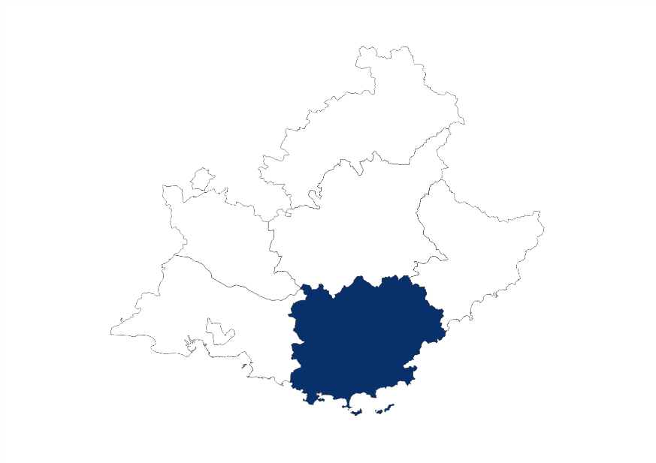

149 790 nuitées sollicitées

Note de lecture : dans le Var, au mois de janvier 2023, 9 750 nuitées ont été sollicitées.
Source : Dihal, Système d'information des SIAO - Traitements : Dreets Paca, Sese

Var
5 570 personnes ayant sollicité le 115
41 % d’hommes seuls
74 % dont le motif est à la rue
21 % dont le motif est la sortie d'hébergement
3 720 personnes hébergées
59 % en hôtel
une durée moyenne de 36 jours
une durée médiane de 6 jours
Répartition des personnes ayant sollicité le 115 selon leurs caractéristiques en 2023 (en %)
 | Var | Provence-Alpes-Côte d'Azur
Personnes ayant sollicité le 115 (en nombre) | 5,570 | 37,590
Sexe
Femmes | 39.2 | 41.8
Hommes | 60.8 | 58.2
Âge au moment de la demande
Moins de 3 ans | 3.9 | 7.7
De 3 à 17 ans | 15.0 | 19.7
De 18 à 24 ans | 14.6 | 15.3
De 25 à 54 ans | 56.1 | 49.3
De 55 à 64 ans | 6.8 | 5.0
65 ans ou plus | 3.6 | 2.9
Type de ménage
Hommes seuls | 41.3 | 33.2
Femmes seules | 15.1 | 12.2
Familles monoparentales | 18.5 | 22.5
Adultes avec enfant(s) | 15.6 | 24.3
Adultes sans enfant | 9.2 | 6.8
Mineurs non accompagnés | 0.4 | 0.9
Motif de la demande *
Dort dans la rue | 74.4 | 67.3
Sortie d'hébergement | 21.2 | 7.7
Expulsion locative | 12.9 | 5.1
Absence de ressources | 12.1 | 17.0
Arrivée en France | 8.3 | 8.5
Violences familiales-conjugales | 7.0 | 8.7
Fin d'hébergement chez des tiers | 5.3 | 9.1
Départ du département initial | 4.6 | 3.8
Fin d'hospitalisation | 2.0 | 1.9
Séparation ou rupture des liens familiaux | 1.9 | 2.7
Expulsion squat | 0.9 | 1.8
Sortie dispositif asile | 0.8 | 1.5
Autres** | 14.7 | 24.5
*Une personne peut avoir cité plusieurs motifs de demande correspondant à chaque demande faite auprès du Siao, ainsi le total dépasse 100 %

**Fin d'hospitalisation, évacuation de camp/bidonville, logement insalubre, sortie de détention, logement repris par le propriétaire, fin de PEC MHL (Mission hébergement logement), fin de prise en charge ASE, fin de prise en charge Conseil Général, inadaptation du logement, risque d'expulsion locative, sortie de Logement accompagné, regroupement familial, rapprochement du lieu de travail, autres

Note de lecture : dans le Var, en 2023, 5 570 personnes ont contacté le 115, dont 41,3 % d'hommes seuls.
Source : Dihal, Système d'information des SIAO - Traitements : Dreets Paca, Sese

Répartition des personnes hébergées selon le type d'hébergement et la durée de séjour en 2023 (en %)
 | Var | Provence-Alpes-Côte d'Azur
Personnes hébergées (en nombre) | 3,720 | 19,870
Type d'hébergement
En structure HU* seulement | 32.6 | 46.0
A l'hotel seulement | 58.5 | 45.1
En structure HU et hotel | 9.0 | 8.9
Durée de séjour
Un jour | 24.1 | 13.0
De deux à trois jours | 17.1 | 7.7
De quatre à dix jours | 15.8 | 9.8
De onze jours à moins d'un mois | 15.5 | 12.8
D'un à moins de trois mois | 14.5 | 16.4
De trois à moins de six mois | 8.0 | 13.3
De six mois à moins d'un an | 4.4 | 17.3
Un an | 0.6 | 9.5
Durée de séjour moyenne (en jours) | 35.9 | 112.6
Durée de séjour médiane (en jours) | 6.0 | 48.0
*HU : hébergement d'urgence
Note de lecture : dans le Var, en 2023, 3 720 personnes ont été hébergées, dont 32,6 % en structure HU seulement.
Source : Dihal, Système d'information des SIAO; traitements : Dreets Provence-Alpes-Côte d'azur

Vaucluse
IV. Les caractéristiques des personnes ayant demandé à être hébergées en urgence dans les départements
Retour Sommaire

Personnes ayant contacté le 115 pour être hébergées en urgence en 2023, (en nombre)
 | Vaucluse | Provence-Alpes-Côte d'Azur
Personnes ayant sollicité le 115 | 4,500 | 37,590
Ménages ayant sollicité le 115 | 3,310 | 23,570
Note de lecture : dans le Vaucluse, en 2023, 4 500 personnes ont contacté le 115 pour être hébergées.
Source : Dihal, Système d'information des SIAO - Traitements : Dreets Paca, Sese

Personnes ayant sollicité le 115 et nuitées sollicitées par mois de 2023, dans le Vaucluse (en nombre)
 | Janvier | Février | Mars | Avril | Mai | Juin | Juillet | Aout | Septembre | Octobre | Novembre | Décembre
Personnes ayant sollicité le 115 | 800 | 700 | 820 | 750 | 720 | 740 | 780 | 720 | 710 | 720 | 670 | 640
Nuitées sollicitées | 9,530 | 8,770 | 10,060 | 9,420 | 8,610 | 8,160 | 8,500 | 8,320 | 7,870 | 8,060 | 7,600 | 7,860
Note de lecture : dans le Vaucluse, au mois de janvier 2023, 9 530 nuitées ont été sollicitées par 800 personnes (une même personne peut avoir sollicité le 115 à un autre mois de l'année).
Source : Dihal, Système d'information des SIAO - Traitements : Dreets Paca, Sese

Nuitées sollicitées par mois de 2023, dans les Alpes-de-Haute-Provence (en nombre)
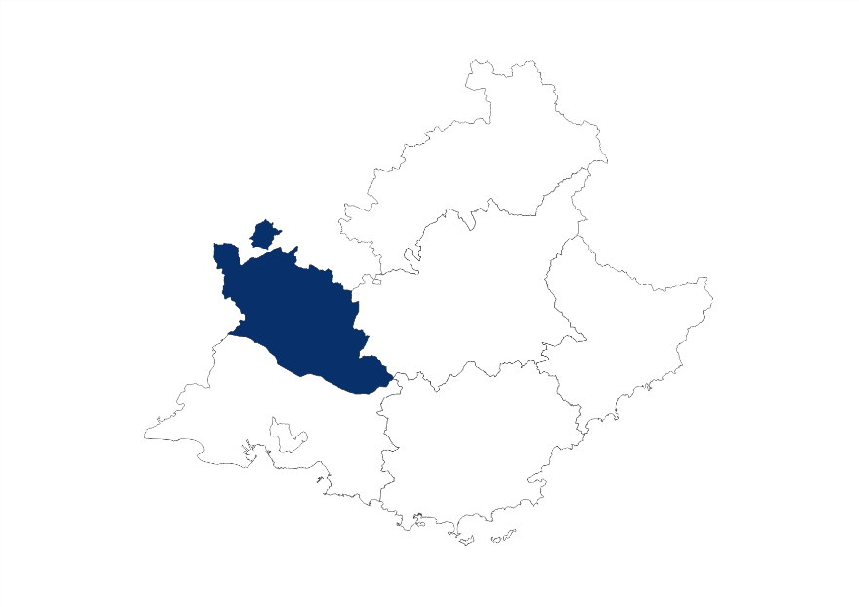

102 750 nuitées sollicitées

Note de lecture : dans le Vaucluse, au mois de janvier 2023, 9 530 nuitées ont été sollicitées.
Source : Dihal, Système d'information des SIAO - Traitements : Dreets Paca, Sese

Vaucluse
4 500 personnes ayant sollicité le 115
45 % d'hommes seuls
52 % dont le motif est à la rue
17 % dont le motif est la fin de l’hébergement chez des tiers
1 410 personnes hébergées
68 % en structure d'hébergement d'urgence
une durée moyenne de 66 jours
une durée médiane de 14 jours
Répartition des personnes ayant sollicité le 115 selon leurs caractéristiques en 2023 (en %)
 | Vaucluse | Provence-Alpes-Côte d'Azur
Personnes ayant sollicité le 115 (en nombre) | 4,500 | 37,590
Sexe
Femmes | 34.3 | 41.8
Hommes | 65.7 | 58.2
Âge au moment de la demande
Moins de 3 ans | 4.0 | 7.7
De 3 à 17 ans | 16.0 | 19.7
De 18 à 24 ans | 16.5 | 15.3
De 25 à 54 ans | 54.8 | 49.3
De 55 à 64 ans | 5.7 | 5.0
65 ans ou plus | 2.9 | 2.9
Type de ménage
Hommes seuls | 45.1 | 33.2
Femmes seules | 14.3 | 12.2
Familles monoparentales | 16.4 | 22.5
Adultes avec enfant(s) | 14.2 | 24.3
Adultes sans enfant | 8.3 | 6.8
Mineurs non accompagnés | 1.7 | 0.9
Motif de la demande *
Dort dans la rue | 51.5 | 67.3
Fin d'hébergement chez des tiers | 16.5 | 9.1
Départ du département initial | 12.2 | 3.8
Violences familiales-conjugales | 8.2 | 8.7
Arrivée en France | 7.9 | 8.5
Séparation ou rupture des liens familiaux | 7.4 | 2.7
Expulsion locative | 4.3 | 5.1
Fin d'hospitalisation | 3.0 | 1.9
Sortie dispositif asile | 2.7 | 1.5
Expulsion squat | 1.6 | 1.8
Absence de ressources | 1.1 | 17.0
Sortie d'hébergement | 1.1 | 7.7
Autres** | 20.9 | 24.5
*Une personne peut avoir cité plusieurs motifs de demande correspondant à chaque demande faite auprès du Siao, ainsi le total dépasse 100 %

**Fin d'hospitalisation, évacuation de camp/bidonville, logement insalubre, sortie de détention, logement repris par le propriétaire, fin de PEC MHL (Mission hébergement logement), fin de prise en charge ASE, fin de prise en charge Conseil Général, inadaptation du logement, risque d'expulsion locative, sortie de Logement accompagné, regroupement familial, rapprochement du lieu de travail, autres

Note de lecture : dans le Vaucluse, en 2023, 4 500 personnes ont contacté le 115, dont 45,1 % d'hommes seuls.
Source : Dihal, Système d'information des SIAO - Traitements : Dreets Paca, Sese

Répartition des personnes hébergées selon le type d'hébergement et la durée de séjour en 2023 (en %)
 | Vaucluse | Provence-Alpes-Côte d'Azur
Personnes hébergées (en nombre) | 1,410 | 19,870
Type d'hébergement
En structure HU* seulement | 67.7 | 46.0
A l'hotel seulement | 23.6 | 45.1
En structure HU et hotel | 8.7 | 8.9
Durée de séjour
Un jour | 26.6 | 13.0
De deux à trois jours | 10.3 | 7.7
De quatre à dix jours | 10.3 | 9.8
De onze jours à moins d'un mois | 10.4 | 12.8
D'un à moins de trois mois | 17.1 | 16.4
De trois à moins de six mois | 13.7 | 13.3
De six mois à moins d'un an | 7.6 | 17.3
Un an | 4.0 | 9.5
Durée de séjour moyenne (en jours) | 65.6 | 112.6
Durée de séjour médiane (en jours) | 14.0 | 48.0
*HU : hébergement d'urgence
Note de lecture : dans le Vaucluse, en 2023, 1 410 personnes ont été hébergées, dont 67,7 % en structure HU seulement.
Source : Dihal, Système d'information des SIAO; traitements : Dreets Provence-Alpes-Côte d'azur

